画像
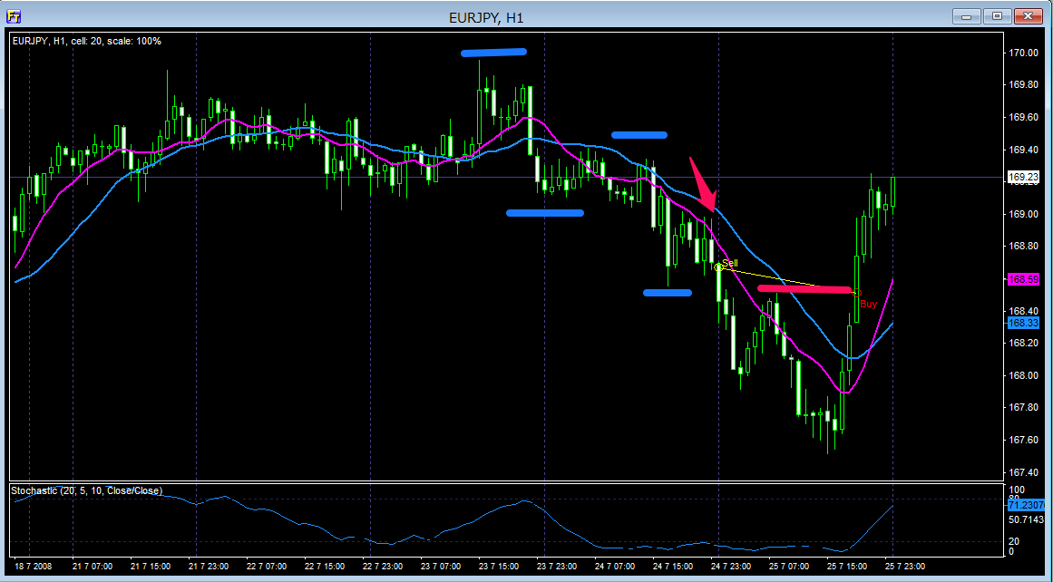

戻りのない上昇相場からの下げダウ

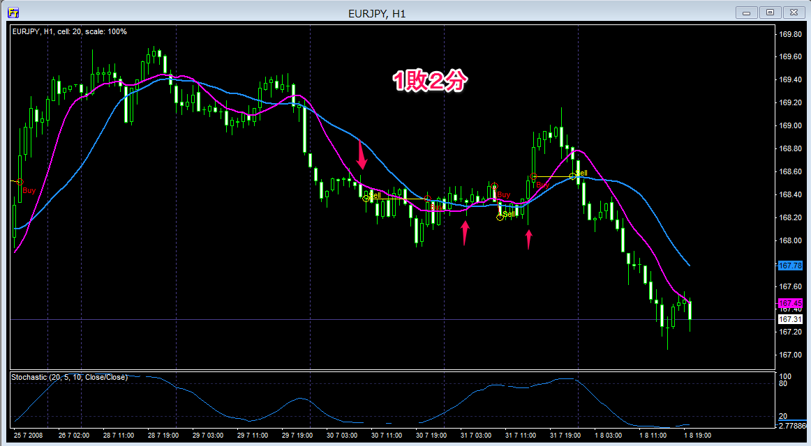

戻りのない上昇相場からの下げダウ
引き分けの後、下げ渋っているから上昇なのか？とロングエントリーしたら損切り
最後ロングで引き分けとなり結局は最初の狙い通り下げていきました、１時間足はこういう翻弄される動きが多い気がします

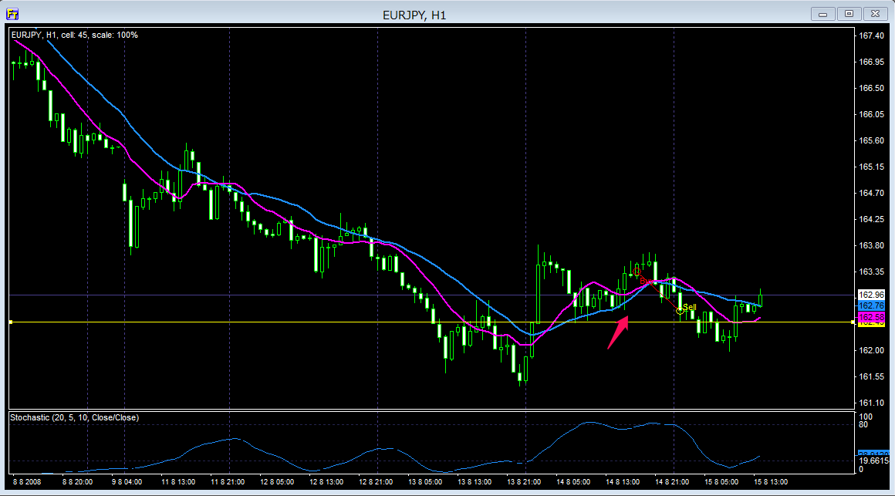

戻りのない下落相場でダイバージェンスを確認したので高値更新、安値切り上げだけしか確認できていないがエントリーとした
ダイーバージェンスがある場合はダウを形成途中でも狙ってみることにしました。結果は検証中

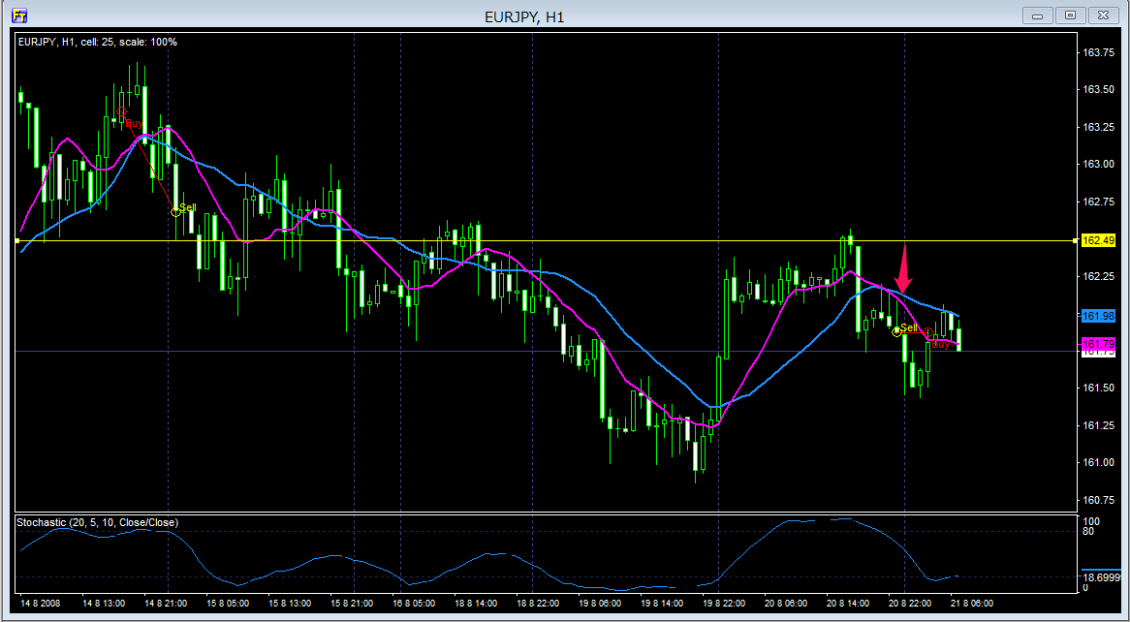

レジスタンスで跳ね返された後のPB

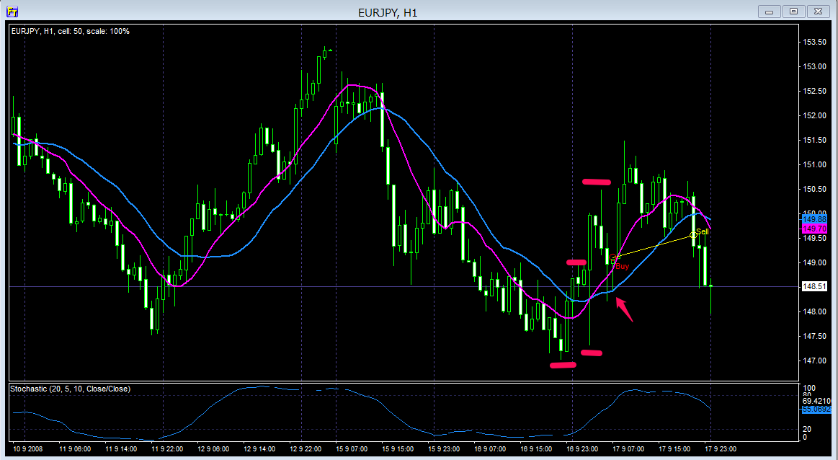

上昇ダウを築いてはいるがよく見たら前回の主要な高値を超えていなかったです
わずかでも利益が取れたのはただのラッキーでした

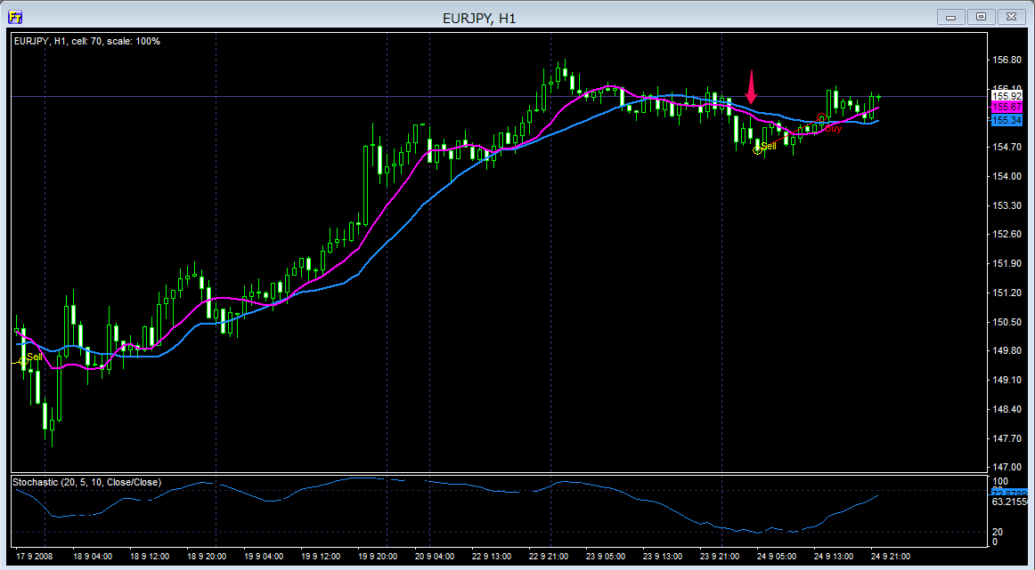

戻りのない相場からの微妙な下げダウ、ちょっと焦りすぎた感があります、ヒゲも短いですね

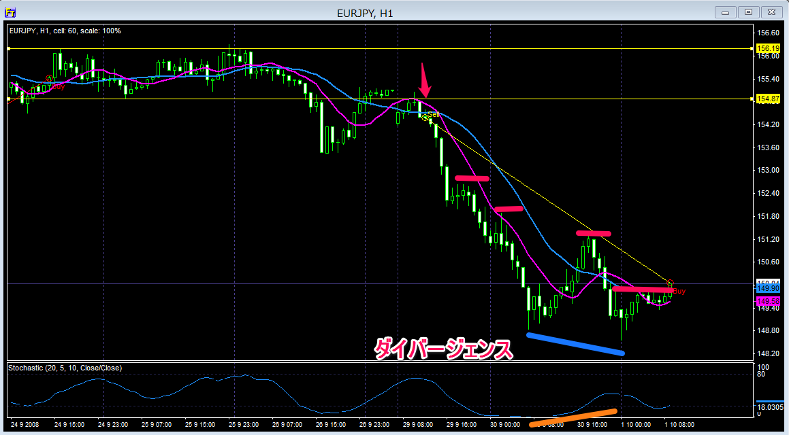

天井圏でのレンジ相場を下に抜け戻ってきてから弾かれてのPB
これ自信ありました！
ダイバイジェンスが確認できたので撤退準備をして下に抜けそうもないので決済です
この後さらに下げ続けたんですが多分リーマンショックの時でしょうかね、これ

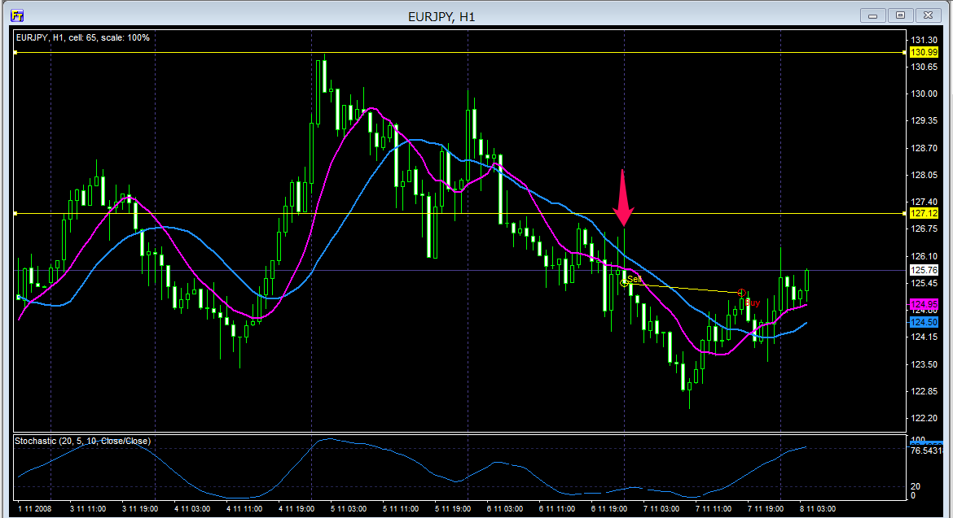

下げダウ＆レジスタンスで反転してのPB

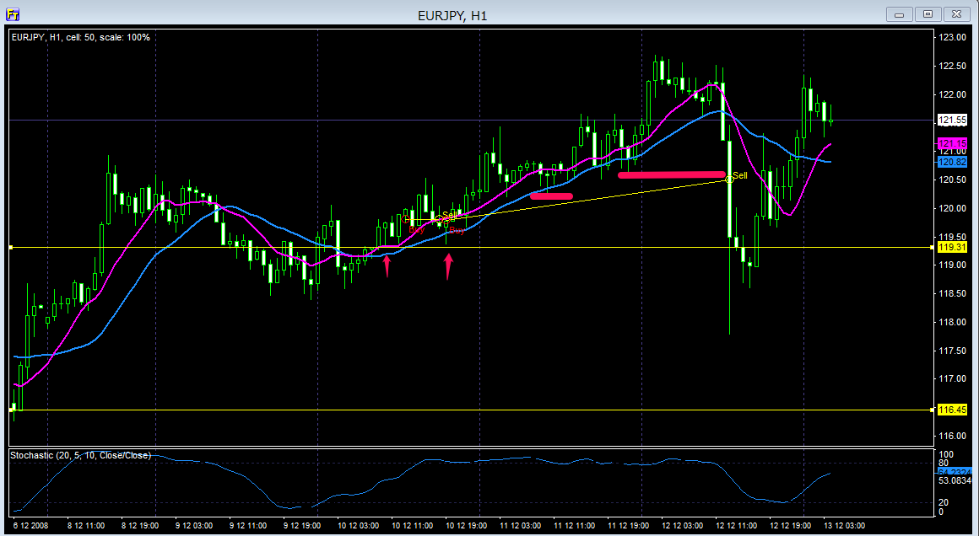

覚えてませんがサポートがあったっぽいですｗ
そこからのPBでエントリー２回です
最後は数本前に切るべき安値がありましたが考えている間に進んでしまったのでここで決済とします

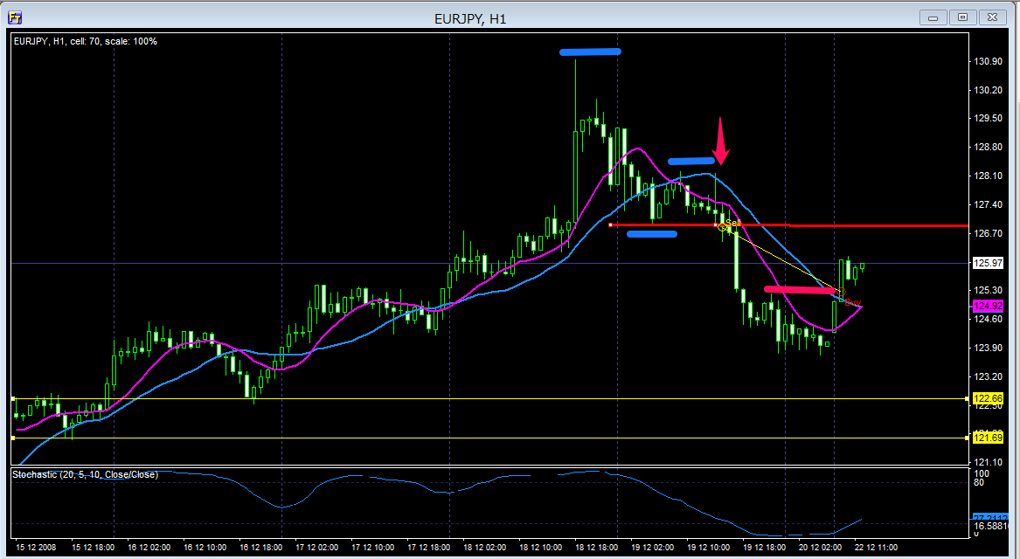

セリングクライマックスの逆バージョンのような陽線が出てからの下げダウ完成（エントリーすればちょうど完成）
あまりにもきれいなPBだったのでエントリーしちゃいました

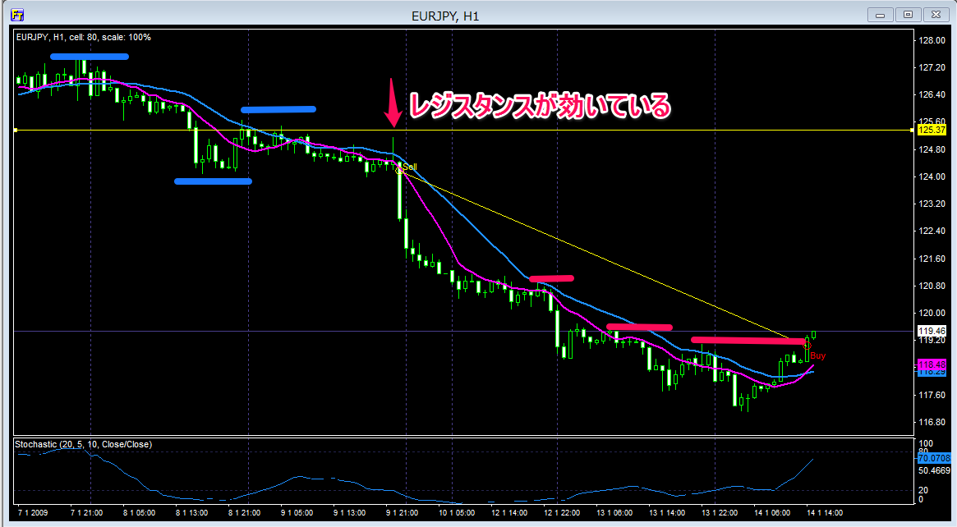

戻りのない上昇相場からの下げダウ、前回と同じようにエントリーできればダウ完成です
きれいに下げてくれました

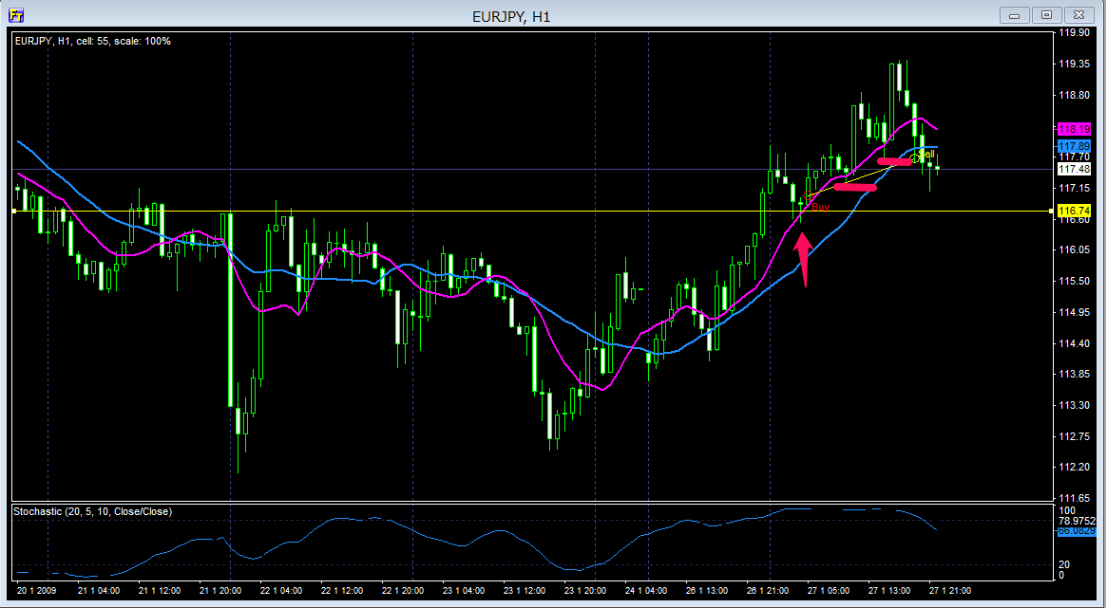

トレンド初期ではないパターン
サポートされているのを確認してエントリー

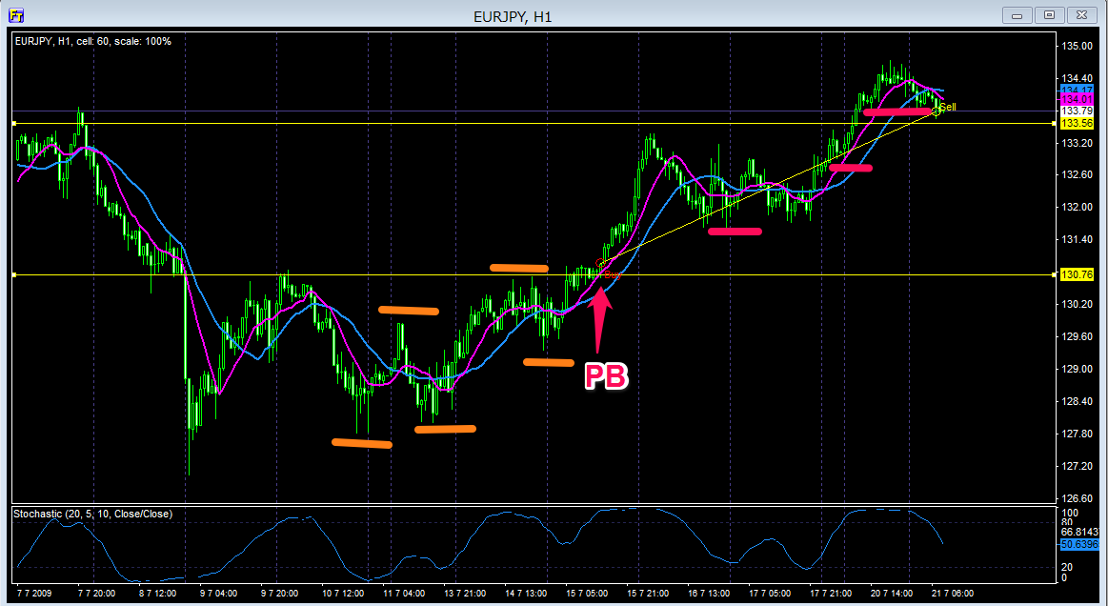

トレンド初期と言えば初期からのサポートを確認してからのPB
途中ぶれぶれに動いていて精神的によろしくないトレードでした、途中で切りたくなりました

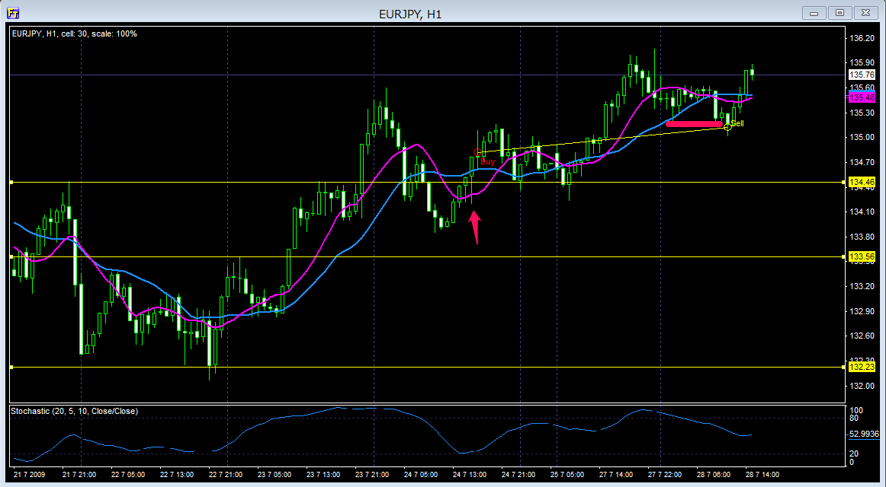

これもトレンド初期ではないけどサポートされてからのPBだったのでエントリー
損切りを義理ぎrで回避してなんとか利益確保です

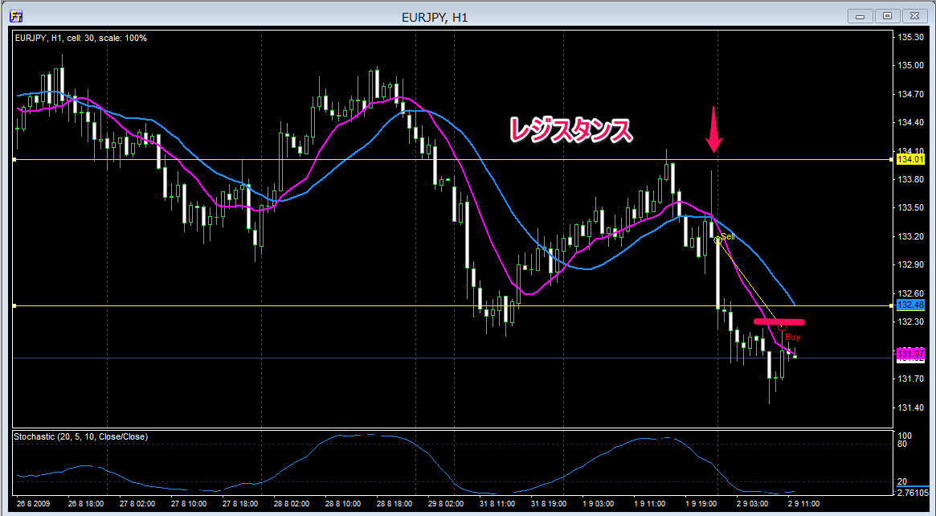

レジスタンスで弾かれてのきれいなPB
もっと下げるかと思いきや戻ってきてしまい決済です

